Баг-репорты
ID | Summary (Тема, краткое описание) | Descriptions (Подробное описание) | Steps To Reproduce (Шаги воспроизведения) | Expected result (Ожидаемый результат) | Actual result (Фактический результат) | Envirinment (Тестовое окружение) | Severity (Серьезность, важность дефекта) | Priority (Приоритет дефекта, срочность) | Status (Статус) | Автор
БР-1.1.1.1 | Проверка сайта на защищенность | На сайте http://xn----9sbmabpda3bhglnqavz9b.xn--p1ai/ в статусе отображается незащищенный http-протокол | 1. Открыть сайт http://xn----9sbmabpda3bhglnqavz9b.xn--p1ai/ | Сайт использует https-протокол | Сайт использует незащищенный http-протокол | Windows 11 Pro. 22H2, Google Chrome, версия 119.0.6045.160 (Официальная сборка), (64 бит) | S3 | P1 | Новый (New) | Артамонова Е.Е.
 |  |  | 2. Убедиться о наличии https-протокола в статусе
БР-1.1.1.2 | Проверка адаптивности верстки сайта | На сайте http://xn----9sbmabpda3bhglnqavz9b.xn--p1ai/ при смене версии сайта с десктопной на мобильную - iPhone 12 Pro, кнопки разделов в шапке главной страницы не отображаются, отступы некорректны для элементов: http://xn----9sbmabpda3bhglnqavz9b.xn--p1ai/623865…2508587/623d5980fbc033885da2c334_Highlight_05.svg; http://xn----9sbmabpda3bhglnqavz9b.xn--p1ai/623865…12508587/62541da3a25b95a9a99b5142_Vector%2096.svg. | 1. Открыть сайт http://xn----9sbmabpda3bhglnqavz9b.xn--p1ai/ | При смене версии сайта с десктопной на мобильную элементы отображаются полностью и правильно | При смене версии сайта с десктопной на мобильную - iPhone 12 Pro, кнопки разделов в шапке главной страницы не отображаются, отступы некорректны для элементов: http://xn----9sbmabpda3bhglnqavz9b.xn--p1ai/623865…2508587/623d5980fbc033885da2c334_Highlight_05.svg; http://xn----9sbmabpda3bhglnqavz9b.xn--p1ai/623865…12508587/62541da3a25b95a9a99b5142_Vector%2096.svg. | Windows 11 Pro. 22H2, Google Chrome, версия 119.0.6045.160 (Официальная сборка), (64 бит) | S3 | P2 | Новый (New) | Артамонова Е.Е.
 |  |  | 2. Открыть на странице Devtools
 |  |  | 3. Кликнуть на кнопку Toggle device toolbar
 |  |  | 4. Слева в появившемся окне выбрать в размерах: iPhone 12 Pro
 |  |  | 5. Убедиться, что главная страница не адаптируется по размерам выбранного устройства - iPhone 12 Pro, кнопки разделов в шапке главной страницы не отображаются, отступы некорректны для элементов: http://xn----9sbmabpda3bhglnqavz9b.xn--p1ai/623865…2508587/623d5980fbc033885da2c334_Highlight_05.svg; http://xn----9sbmabpda3bhglnqavz9b.xn--p1ai/623865…12508587/62541da3a25b95a9a99b5142_Vector%2096.svg.

БР-1.1.1.4 | Проверка логики расположения заголовков на главной странице | На сайте http://xn----9sbmabpda3bhglnqavz9b.xn--p1ai/ на главной странице Заголовок "Государственная лицензия" расположен на уровне содержащейся в нем информации | 1. Открыть сайт http://xn----9sbmabpda3bhglnqavz9b.xn--p1ai/ | Заголовок "Государственная лицензия" располагается правильно, на соответствующем уровне | 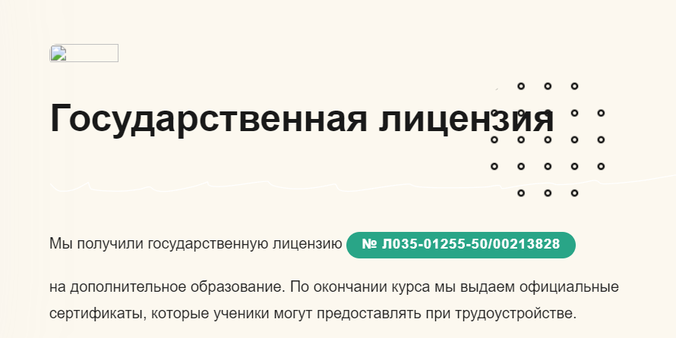 На сайте http://xn----9sbmabpda3bhglnqavz9b.xn--p1ai/ на главной странице Заголовок "Государственная лицензия" расположен на уровне содержащейся в нем информации | Windows 11 Pro. 22H2, Google Chrome, версия 119.0.6045.160 (Официальная сборка), (64 бит) | S3 | P2 | Новый (New) | Артамонова Е.Е.
 |  |  | 2. Пролистать главную страницу до конца и убедиться, что заголовок "Государственная лицензия" расположен не на соответствующейм уровне
БР-1.1.1.5 | Проверка логики в выборе стилей заголовков на главной странице | На сайте http://xn----9sbmabpda3bhglnqavz9b.xn--p1ai/ на главной странице в заголовках "По итогам курса Вы", "Преимущества курса", "Наши партнеры", "Начинающий тестировщик" курсивный шрифт в элементах h1 и h2 не имеет единого стиля с основными частями заголовков. Выделенные курсивом тексты заголовков имеют серый цвет шрифта "boska-variable-text-opacity-70", общий стиль всех заголовков "cta-h2-hero-heading". | 1. Открыть сайт http://xn----9sbmabpda3bhglnqavz9b.xn--p1ai/ | В заголовках "По итогам курса Вы", "Преимущества курса", "Наши партнеры", "Начинающий тестировщик" курсивный шрифт в элементах h1 и h2 имеет единый стиль с основной частью заголовка. | 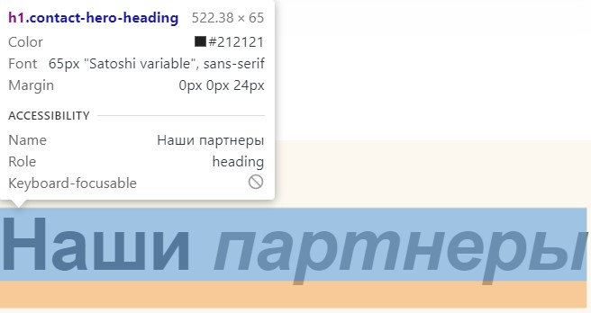 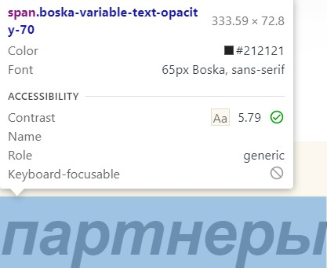 В заголовках "По итогам курса Вы", "Преимущества курса", "Наши партнеры", "Начинающий тестировщик" курсивный шрифт в элементах h1 и h2 не имеет единого стиля с основными частями заголовков. Выделенные курсивом тексты заголовков имеют серый цвет шрифта "boska-variable-text-opacity-70", общий стиль всех заголовков "cta-h2-hero-heading". | Windows 11 Pro. 22H2, Google Chrome, версия 119.0.6045.160 (Официальная сборка), (64 бит) | S3 | P2 | Новый (New) | Артамонова Е.Е.
 |  |  | 2. Пролистать главную страницу до конца и убедиться, что в заголовках "По итогам курса Вы", "Преимущества курса", "Наши партнеры", "Начинающий тестировщик" курсивный шрифт в элементах h1 и h2 не имеет единого стиля с основными частями заголовков.
БР-1.1.2.2 | Проверка изменения цвета кнопки "Обучение" при наведении указателя мыши на главной странице | На сайте http://xn----9sbmabpda3bhglnqavz9b.xn--p1ai/ на главной странице в шапке имеются кнопки: "Обучениe", "О нас", "Вебинар", "Бесплатное обучение", "Документы", "Отзывы". При наведении указателя мыши на кнопку "Обучение" цвет кнопки не меняется на отличный от исходного | 1. Открыть сайт http://xn----9sbmabpda3bhglnqavz9b.xn--p1ai/ | Цвет кнопки "Обучение" меняется на отличный от исходного | При наведении указателя мыши на кнопку "Обучение" цвет кнопки не меняется на отличный от исходного | Windows 11 Pro. 22H2, Google Chrome, версия 119.0.6045.160 (Официальная сборка), (64 бит) | S4 | P3 | Новый (New) | Артамонова Е.Е.
 |  |  | 2. Найти в шапке главной страницы кнопку "Обучение" и убедиться, что при наведении указателя мыши на кнопку, цвет не меняется
БР-1.1.4.3 | При наведении указателя мыши на кнопку "Вебинар" происходит изменение вида указателя мыши на палец на главной странице | На сайте http://xn----9sbmabpda3bhglnqavz9b.xn--p1ai/ на главной странице в шапке имеются кнопки: "Обучениe", "О нас", "Вебинар", "Бесплатное обучение", "Документы", "Отзывы". При наведении указателя мыши на кнопку "Вебинар" вид указателя мыши не меняется на палец | 1. Открыть сайт http://xn----9sbmabpda3bhglnqavz9b.xn--p1ai/ | При наведении указателя мыши на кнопку "Вебинар" вид указателя мыши сменяется на палец | При наведении указателя мыши на кнопку "Вебинар" вид указателя мыши не меняется на палец | Windows 11 Pro. 22H2, Google Chrome, версия 119.0.6045.160 (Официальная сборка), (64 бит) | S4 | P3 | Новый (New) | Артамонова Е.Е.
 |  |  | 2. Найти в шапке главной страницы кнопку "Вебинар" и убедиться, что при наведении указателя мыши на кнопку вид указателя мыши не меняется
БР-1.1.4.4 | Проверка кликабельности кнопки "Вебинар", в шапке главной страницы | На сайте http://xn----9sbmabpda3bhglnqavz9b.xn--p1ai/ на главной странице в шапке имеются кнопки: "Обучениe", "О нас", "Вебинар", "Бесплатное обучение", "Документы", "Отзывы". При нажатии кнопки "Вебинар" не осуществляется переход по ссылке на страницу "Вебинар" | 1. Открыть сайт http://xn----9sbmabpda3bhglnqavz9b.xn--p1ai/ | При нажатии кнопки "Вебинар" осуществляется переход по ссылке на соответствующую страницу | При нажатии кнопки "Вебинар" не осуществляется переход по ссылке на страницу "Вебинар". Ссылка для перехода отсутствует. | Windows 11 Pro. 22H2, Google Chrome, версия 119.0.6045.160 (Официальная сборка), (64 бит) | S2 | P1 | Новый (New) | Артамонова Е.Е.
 |  |  | 2. Найти в шапке главной страницы кнопку "Вебинар" и кликнуть на кнопку
 |  |  | 3. Убедиться, что при нажатии кнопки "Вебинар" не осуществляется переход по ссылке на страницу "Вебинар"
БР-1.1.8.3 | Проверка изменения цвета кнопки "WhatsApp" при наведении указателя мыши над заголовком "Курс для вас, если ВЫ" на главной странице | На сайте http://xn----9sbmabpda3bhglnqavz9b.xn--p1ai/ над заголовком "Курс для вас, если ВЫ" на главной странице имеются кнопки: "WhatsApp", "Telegram", "Телефон". При наведении указателя мыши на кнопку "WhatsApp" цвет кнопки меняется на отличный от исходного | 1. Открыть сайт http://xn----9sbmabpda3bhglnqavz9b.xn--p1ai/ | Цвет кнопки "WhatsApp" меняется на отличный от исходного | При наведении указателя мыши на кнопку "WhatsApp" цвет кнопки меняется на отличный от исходного | Windows 11 Pro. 22H2, Google Chrome, версия 119.0.6045.160 (Официальная сборка), (64 бит) | S4 | P3 | Новый (New) | Артамонова Е.Е.
 |  |  | 2. Найти в шапке главной страницы кнопку "WhatsApp" и убедиться, что при наведении указателя мыши на кнопку, цвет кнопки "WhatsApp" не меняется
БР-1.1.9.2 | При наведении указателя мыши на кнопку "Telegram" происходит изменение вида указателя мыши на палец над заголовком "Курс для вас, если ВЫ" на главной странице | На сайте http://xn----9sbmabpda3bhglnqavz9b.xn--p1ai/ над заголовком "Курс для вас, если ВЫ" на главной странице имеются кнопки: "WhatsApp", "Telegram", "Телефон". При наведении указателя мыши на кнопку "Telegram" вид указателя мыши не сменяется на палец | 1. Открыть сайт http://xn----9sbmabpda3bhglnqavz9b.xn--p1ai/ | При наведении указателя мыши на кнопку "Telegram" вид указателя мыши сменяется на палец | При наведении указателя мыши на кнопку "Telegram" вид указателя мыши не сменяется на палец | Windows 11 Pro. 22H2, Google Chrome, версия 119.0.6045.160 (Официальная сборка), (64 бит) | S4 | P3 | Новый (New) | Артамонова Е.Е.
 |  |  | 2. Найти в шапке главной страницы кнопку "Telegram" и убедиться, что при наведении указателя мыши на кнопку "Telegram", вид указателя мыши не меняется
БР-1.1.9.3 | Проверка изменения цвета кнопки "Telegram" при наведении указателя мыши над заголовком "Курс для вас, если ВЫ" на главной странице | На сайте http://xn----9sbmabpda3bhglnqavz9b.xn--p1ai/ над заголовком "Курс для вас, если ВЫ" на главной странице имеются кнопки: "WhatsApp", "Telegram", "Телефон". При наведении указателя мыши на кнопку "Telegram" цвет кнопки меняется на отличный от исходного | 1. Открыть сайт http://xn----9sbmabpda3bhglnqavz9b.xn--p1ai/ | Цвет кнопки "Telegram" меняется на отличный от исходного | При наведении указателя мыши на кнопку "Telegram" цвет кнопки не меняется на отличный от исходного | Windows 11 Pro. 22H2, Google Chrome, версия 119.0.6045.160 (Официальная сборка), (64 бит) | S4 | P3 | Новый (New) | Артамонова Е.Е.
 |  |  | 2. Найти в шапке главной страницы кнопку "Telegram" и убедиться, что при наведении указателя мыши на кнопку цвет кнопки "Telegram" не меняется
БР-1.1.9.4 | Проверка кликабельности кнопки "Telegram" над заголовком "Курс для вас, если ВЫ" на главной странице | На сайте http://xn----9sbmabpda3bhglnqavz9b.xn--p1ai/ над заголовком "Курс для вас, если ВЫ" на главной странице имеются кнопки: "WhatsApp", "Telegram", "Телефон". При нажатии кнопки "Telegram" не осуществляется переход по ссылке на страницу "Telegram" | 1. Открыть сайт http://xn----9sbmabpda3bhglnqavz9b.xn--p1ai/ | При нажатии на кнопку "Telegram" происходит переход по соответствующей ссылке | При нажатии кнопки "Telegram" не осуществляется переход по ссылке на страницу "Telegram" | Windows 11 Pro. 22H2, Google Chrome, версия 119.0.6045.160 (Официальная сборка), (64 бит) | S3 | P1 | Новый (New) | Артамонова Е.Е.
 |  |  | 2. Найти в шапке главной страницы кнопку "Telegram" и кликнуть на кнопку
 |  |  | 3. Убедиться, что при нажатии кнопки "Telegram" не осуществляется переход по соответствующей ссылке
БР-1.1.10.3 | Проверка изменения цвета кнопки "Телефон" при наведении указателя мыши над заголовком "Курс для вас, если ВЫ" на главной странице | На сайте http://xn----9sbmabpda3bhglnqavz9b.xn--p1ai/ над заголовком "Курс для вас, если ВЫ" на главной странице имеются кнопки: "WhatsApp", "Telegram", "Телефон". При наведении указателя мыши на кнопку "Телефон" цвет кнопки не меняется на отличный от исходного | 1. Открыть сайт http://xn----9sbmabpda3bhglnqavz9b.xn--p1ai/ | Цвет кнопки "Телефон" меняется на отличный от исходного | При наведении указателя мыши на кнопку "Телефон" цвет кнопки не меняется на отличный от исходного | Windows 11 Pro. 22H2, Google Chrome, версия 119.0.6045.160 (Официальная сборка), (64 бит) | S4 | P3 | Новый (New) | Артамонова Е.Е.
 |  |  | 2. Найти в шапке главной страницы кнопку "Телефон" и убедиться, что при наведении указателя мыши на кнопку цвет кнопки не меняется
БР-1.1.14.1 | Проверка поля "Ваше Имя" на валидность в форме "записаться на вебинар" на главной странице | На сайте http://xn----9sbmabpda3bhglnqavz9b.xn--p1ai/ при нажатии на кнопку "Записаться на вебинар" открывается форма для ввода персональных данных с полями ввода: "Ваше Имя", "Введите Ваш телефон", имеется кнопка "Отправить". При введении невалидных данных в поле ввода "Ваше Имя", всплывает сообщение: "Сообщение успешно отправлено" | 1. Открыть сайт http://xn----9sbmabpda3bhglnqavz9b.xn--p1ai/ | В поле "Ваше Имя" вводятся только корректные данные, границы поля правильные | При введении невалидных данных в поле ввода "Ваше Имя", высплывает сообщение: "Сообщение успешно отправлено" | Windows 11 Pro. 22H2, Google Chrome, версия 119.0.6045.160 (Официальная сборка), (64 бит) | S2 | P1 | Новый (New) | Артамонова Е.Е.
 |  |  | 2. Нажать кнопку "Записаться на вебинар"
 |  |  | 3. В форме в поле "Ваше Имя" ввести невалидные данные
 |  |  | 4. В поле "Введите Ваш телефон" ввести валидные данные
 |  |  | 5. Кликнуть на кнопку "Отправить"
 |  |  | 6. Убедиться, что при введении невалидных данных в поле ввода "Ваше Имя", высплывает сообщение: "Сообщение успешно отправлено" "

БР-1.1.14.2 | Проверка поля "Введите Ваш телефон" на валидность в форме "записаться на вебинар" на главной странице | На сайте http://xn----9sbmabpda3bhglnqavz9b.xn--p1ai/ при нажатии на кнопку "Записаться на вебинар" открывается форма для ввода персональных данных с полями ввода: "Ваше Имя", "Введите Ваш телефон", имеется кнопка "Отправить". При введении невалидных данных в поле ввода "Введите Ваш телефон", всплывает сообщение: "Сообщение успешно отправлено" | 1. Открыть сайт http://xn----9sbmabpda3bhglnqavz9b.xn--p1ai/ | В поле "Введите Ваш телефон" вводятся только корректные данные, границы поля правильные | При введении невалидных данных в поле ввода "Введите Ваш телефон", высплывает сообщение: "Сообщение успешно отправлено" | Windows 11 Pro. 22H2, Google Chrome, версия 119.0.6045.160 (Официальная сборка), (64 бит) | S2 | P1 | Новый (New) | Артамонова Е.Е.
 |  |  | 2. Нажать кнопку "Записаться на вебинар"
 |  |  | 3. В форме в поле "Введите Ваш телефон" ввести валидные данные
 |  |  | 4. В поле "Введите Ваш телефон" ввести невалидные данные
 |  |  | 5. Кликнуть на кнопку "Отправить"
 |  |  | 6. Убедиться, что при введении невалидных данных в поле ввода "Введите Ваш телефон", высплывает сообщение: "Сообщение успешно отправлено"
БР-1.1.14.3 | Проверка цвета введенных данных в полях "Ваше Имя", "Введите Ваш телефон" в форме "записаться на вебинар" на главной странице | На сайте http://xn----9sbmabpda3bhglnqavz9b.xn--p1ai/ при нажатии на кнопку "Записаться на вебинар" открывается форма для ввода персональных данных с полями ввода: "Ваше Имя", "Введите Ваш телефон", имеется кнопка "Отправить". При вводе значений в поля "Ваше Имя", "Введите Ваш телефон" данные практически не читабельны для пользователя | 1. Открыть сайт http://xn----9sbmabpda3bhglnqavz9b.xn--p1ai/ | В полях "Ваше Имя", "Введите Ваш телефон" введенные данные читабельны для пользователя в форме "записаться на вебинар" | 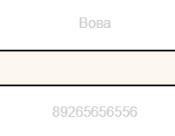 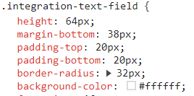 При вводе значений в поля "Ваше Имя", "Введите Ваш телефон" данные практически не читабельны для пользователя, цвет введенных данных белый | Windows 11 Pro. 22H2, Google Chrome, версия 119.0.6045.160 (Официальная сборка), (64 бит) | S2 | P1 | Новый (New) | Артамонова Е.Е.
 |  |  | 2. Нажать кнопку "Записаться на вебинар"
 |  |  | 3. В форме в поле "Ваше Имя" ввести валидные данные
 |  |  | 4. В форме в поле "Введите Ваш телефон" ввести валидные данные
 |  |  | 5. Убедиться, что при вводе значений в поля "Ваше Имя", "Введите Ваш телефон" данные практически не читабельны для пользователя
БР-1.2.1.5 | Проверка кликабельнности кнопки "Модуль 5" под заголовком "Содержание курса" на главной странице | На сайте http://xn----9sbmabpda3bhglnqavz9b.xn--p1ai/ под заголовком "Содержание курса" на главной странице имеются кнопки: "Модуль 1" - "Модуль 19", "Бонус 20". При нажатии кнопки "Модуль 5" с наименованием "Техники тест-дизайна" справа от кнопки отображается несоответствующий наименованию модуля заголовок "Проектирование тестов" с формой для заполнения персональных данных | 1. Открыть сайт http://xn----9sbmabpda3bhglnqavz9b.xn--p1ai/ | При нажатии на кнопку "Модуль 5" справа от него отображается соответствующий заголовок с формой для заполнения персональных данных | При нажатии кнопки "Модуль 5" с наименованием "Техники тест-дизайна" справа от кнопки отображается несоответствующий наименованию модуля заголовок "Проектирование тестов" с формой для заполнения персональных данных | Windows 11 Pro. 22H2, Google Chrome, версия 119.0.6045.160 (Официальная сборка), (64 бит) | S3 | P1 | Новый (New) | Артамонова Е.Е.
 |  |  | 2. Найти под заголовком "Содержание курса" на главной странице кнопку "Модуль 5" и кликнуть на кнопку
 |  |  | 3. Убедиться, что при нажатии кнопки "Модуль 5" с наименованием "Техники тест-дизайна" справа от кнопки отображается несоответствующий наименованию модуля заголовок "Проектирование тестов"
БР-1.2.1.6 | Проверка кликабельнности кнопки "Модуль 6" под заголовком "Содержание курса" на главной странице | На сайте http://xn----9sbmabpda3bhglnqavz9b.xn--p1ai/ под заголовком "Содержание курса" на главной странице имеются кнопки: "Модуль 1" - "Модуль 19", "Бонус 20". При нажатии кнопки "Модуль 6" с наименованием "Комбинаторика" справа от кнопки отображается несоответствующий наименованию модуля заголовок "Проектирование тестов" с формой для заполнения персональных данных | 1. Открыть сайт http://xn----9sbmabpda3bhglnqavz9b.xn--p1ai/ | При нажатии на кнопку "Модуль 6" справа от него отображается соответствующий заголовок с формой для заполнения персональных данных | При нажатии кнопки "Модуль 6" с наименованием "Комбинаторика" справа от кнопки отображается несоответствующийнаименованию модуля заголовок "Проектирование тестов" с формой для заполнения персональных данных | Windows 11 Pro. 22H2, Google Chrome, версия 119.0.6045.160 (Официальная сборка), (64 бит) | S3 | P1 | Новый (New) | Артамонова Е.Е.
 |  |  | 2. Найти под заголовком "Содержание курса" на главной странице кнопку "Модуль 6" и кликнуть на кнопку
 |  |  | 3. Убедиться, что при нажатии кнопки "Модуль 6" с наименованием "Комбинаторика" справа от кнопки отображается несоответствующий наименованию модуля заголовок "Проектирование тестов"
БР-1.2.2.5 | Проверка отображения сценария работы элементов после нажатия на кнопку "Модуль 5" с одновременным использованием скроллинга страницы под заголовком "Содержание курса" на главной странице | На сайте http://xn----9sbmabpda3bhglnqavz9b.xn--p1ai/ под заголовком "Содержание курса" на главной странице имеются кнопки: "Модуль 1" - "Модуль 19", "Бонус 20". При нажатии кнопки "Модуль 5" с последующим использованием скроллинга страницы, осуществляется одновременный выбор всех кнопок модулей, начиная с кнопки "Модуль 5" | 1. Открыть сайт http://xn----9sbmabpda3bhglnqavz9b.xn--p1ai/ | При нажатии на кнопку "Модуль 5" с последующим использованием скроллинга страницы, элементы отображаются правильно, видны целиком | 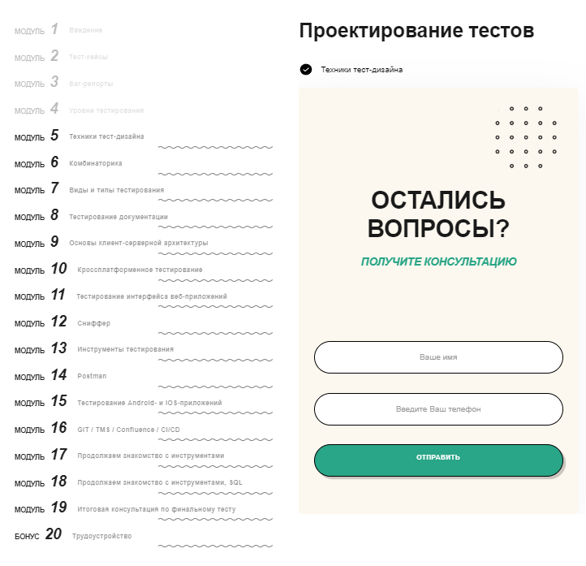 При нажатии кнопки "Модуль 5"с последующим использованием скроллинга страницы, осуществляется одновременное выделение всех кнопок модулей, начиная с кнопки "Модуль 5" | Windows 11 Pro. 22H2, Google Chrome, версия 119.0.6045.160 (Официальная сборка), (64 бит) | S3 | P1 | Новый (New) | Артамонова Е.Е.
 |  |  | 2. Найти под заголовком "Содержание курса" на главной странице кнопку "Модуль 5" и кликнуть на кнопку
 |  |  | 3. Убедиться, что при нажатии кнопки "Модуль 5" с последующим использованием скроллинга страницы, осуществляется одновременный выбор всех кнопок модулей, начиная с кнопки "Модуль 5"
БР-1.2.2.6 | Проверка отображения сценария работы элементов после нажатия на кнопку "Модуль 6" с одновременным использованием скроллинга страницы под заголовком "Содержание курса" на главной странице | На сайте http://xn----9sbmabpda3bhglnqavz9b.xn--p1ai/ под заголовком "Содержание курса" на главной странице имеются кнопки: "Модуль 1" - "Модуль 19", "Бонус 20". При нажатии кнопки "Модуль 6" с последующим использованием скроллинга страницы, кнопка выбора "Модуль 6" становится неактивной (тусклой). | 1. Открыть сайт http://xn----9sbmabpda3bhglnqavz9b.xn--p1ai/ | При нажатии на кнопку "Модуль 6" с последующим использованием скроллинга страницы, элементы отображаются правильно, видны целиком | 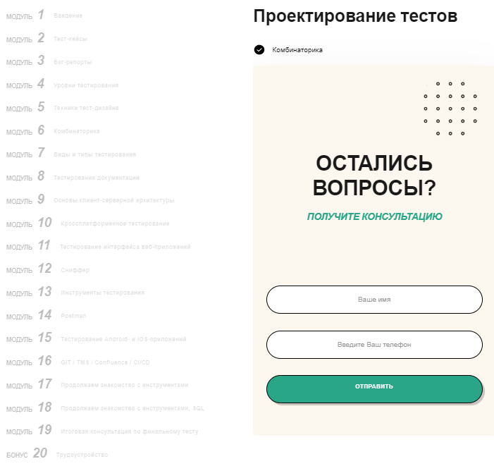 При нажатии кнопки "Модуль 6"с последующим использованием скроллинга страницы, кнопка выбора "Модуль 6" становится неактивной, выбор соответствующего модуля не производится | Windows 11 Pro. 22H2, Google Chrome, версия 119.0.6045.160 (Официальная сборка), (64 бит) | S3 | P1 | Новый (New) | Артамонова Е.Е.
 |  |  | 2. Найти под заголовком "Содержание курса" на главной странице кнопку "Модуль 6" и кликнуть на кнопку
 |  |  | 3. Убедиться, что при нажатии кнопки "Модуль 6" с последующим использованием скроллинга страницы, кнопка выбора "Модуль 6" становится неактивной (тусклой).

 | Всего 19 баг-репортов

